Sheet1
体适能教具
产品名称 | 产品图片 | 产品规格 | 单位 | 数量 | 单价（元） | 合计（元）
四级软跳箱 Plyo Soft Box |  | 90*75*15/30/45/60cm | 套 | 6
八角跳箱 |  | 90*75*15/30/45cm | 套 | 2
四层圆顶跳箱 |  | 100*40/80*95cm | 套 | 2
梯形四合一鞍马 |  | 120*90*120cm | 套 | 1
梯形四合一鞍马（小） |  | 90*60*30*90cm | 套 | 1
三角障碍跨栏 |  | 60*20*30cm 6个一套 | 套 | 3
坐垫 |  | 25*25*3cm | 个 | 10
海绵骑马柱 |  | 200*40cm | 个 | 2
彩虹垫 |  | 240*120*5cm | 个 | 4
三角垫 斜坡垫 |  | 180*90*40*5cm | 个 | 3
平衡楼梯 |  | 80*80*60cm | 个 | 2
充气垫 |  | 200*500*20cm | 个 | 3
儿童轻型单杠加高款 |  | 200*110/1.6-2.1 | 个 | 2
儿童双杠 |  | 长180cm，宽200cm， 可调节高度：120-150cm | 个 | 2
爬行架 |  | 200*50*50 | 个 | 2
平衡木 |  | 长度300cm，高度约30cm 平衡木宽度为10*15cm | 个 | 2
小山羊 |  | 顶部尺寸：40*20*20cm 整体;60*80cm | 个 | 4
大型升降篮球架 |  | 篮板：110*75cm，篮圈直径45CM 高度2.2--3.05米（篮圈至地面） | 个 | 2
团队原木 |  | 2kg，3kg，4kg，5kg | 个 | 8
敏捷障碍跨栏 |  | 15cm--50cm | 个 | 50
敏捷环 |  | 40cm | 个 | 50
敏捷梯 |  | 4.5m*45cm | 个 | 4
儿童波速球 |  | 直径48cm | 个 | 10
平衡气垫 |  | 直径34cm*高4.5cm | 个 | 15
进口连接式爬滑板 |  | 40*55cm | 个 | 10
笑脸蹦床 |  | 直径1米 | 个 | 4
S型起跳板 |  | 80*50*25cm，4个弹簧 | 个 | 2
篮球置物架 | 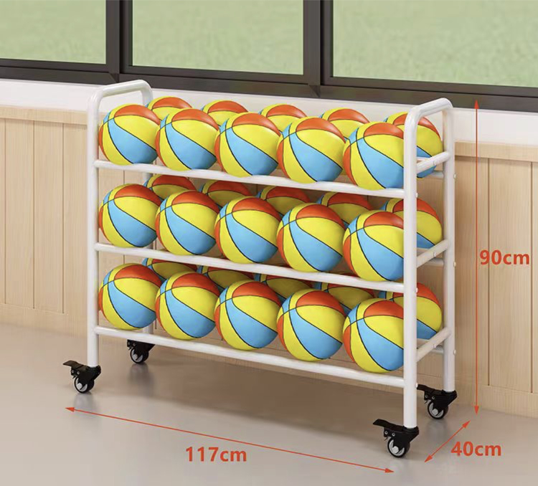 | 117*40*90 | 个 | 2
揪尾巴 |  | 30*44cm 一件背心带5个尾巴为一套 | 套 | 10
彩虹隧道 |  | 长1.8米，直径47cm | 个 | 4
带孔障碍桶套装 |  | 塑料底宽29.5cm身长52cm，2个桶外加1个1米杆为一套 | 套 | 20
篮球 |  | 7号 | 个 | 60
加厚标志叠套装 |  | 底19.5*高6cm 50片一套 | 套 | 2
跑酷教具
产品名称 | 产品图片 | 产品规格 | 单位 | 数量
曲面梯形 |  | 上宽60cm，下宽240cm 长150cm，高200cm 木质+海绵+防滑革 由上下两部分组成 | 套 | 1
等边梯形 |  | 上宽50cm，下宽110cm 长150cm，高120cm 木质+软包 等边梯形 | 套 | 1
直角梯形 |  | 上宽50cm，下宽110cm 长150cm，高150cm 木质+软包 直角梯形 | 套 | 1
单杠攀网组合 |  | 单杠喷塑180*180*（130-190） 尼龙网子加滑板 | 套 | 1
跑酷架 |  | 长度约1.8米，高度约85厘米，宽度约68厘米，颜色 LOGO等 可定制 | 台 | 1
可调节跑酷A架 |  | 上部横杆抓手可调节高度长 100CM 宽80CM，可调节 100-170cm | 个 | 2
可折叠转向板 |  | 规格(mm)：800x500；防滑板，防滑脚垫和支撑架组成，实现三档角度可调 | 个 | 6
比赛计时器 |  | 无线按钮、红外线感应 | 个 | 2
跆拳道教具
产品名称 | 产品图片 | 产品规格 | 单位 | 数量
拳击套 |  | PU+海绵 | 副 | 10
弧形脚靶 |  | 聚氨酯弹力内胆 | 个 | 10
磨砂把手道靶 |  | 聚氨酯弹力内胆 | 个 | 10
儿童拳击手套 |  | 颜色多选 | 副 | 50
普通手靶 |  | 聚氨酯弹力内胆 | 个 | 10
跆拳道护具 |  | 环保材质无异味 加厚EVAPU材质 | 套 | 10
跆拳道服 |  | 尺码大中小可选 | 个 | 50
道鞋 |  | 舒适透气涤棉 | 双 | 50
总计（元）
备注： 1、请开具增值税专用发票，并标注开票税率（）%； 2、报价包含运输、安装、施工、辅材、质保等费用，质保期至少壹年； 3、送样联系人：赵工13966664534。 报价单位（盖章）： 联系方式：

